Feuil1
 | www.ad-lyon.fr |  |  |  | EXEMPLE DE CALCUL POUR COMMANDER
Pour connaître l'écartement entre chaque lame en chêne
 |  |  |  |  | Largueur du claustra 100 cm
 | Indiquez votre largeur en centimètres : |  |  | 100 | Nombre de lames 9
 |  |  |  |  | Épaisseurs de chaque lame 3,2 cm
 | Indiquez le nombre de lames : |  |  | 9 | En prenant pour exemple un claustra de 100 cm de long avec 9 traverses verticales au total.
 |  |  |  |  | On multiplie le nombre de lames par la section du bois.
 | Résultat écartement entre chaque lame : |  | 8.90 | cm | 9 x 3,2 = 28,80 cm

 |  |  |  |  | On soustrait ce résultat de la longueur du claustra pour trouver l'espace réel restant.
 |  |  |  |  | 100 cm -28,80 cm =71.20 cm

 |  |  |  |  | Pour finir, il suffit de diviser la longueur réelle par le nombre de "vides" soit 8 pour 9 lames.
 |  | 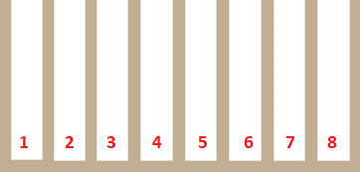 |  |  | 71,20 : 8 = 8.9 cm

